评委打分表
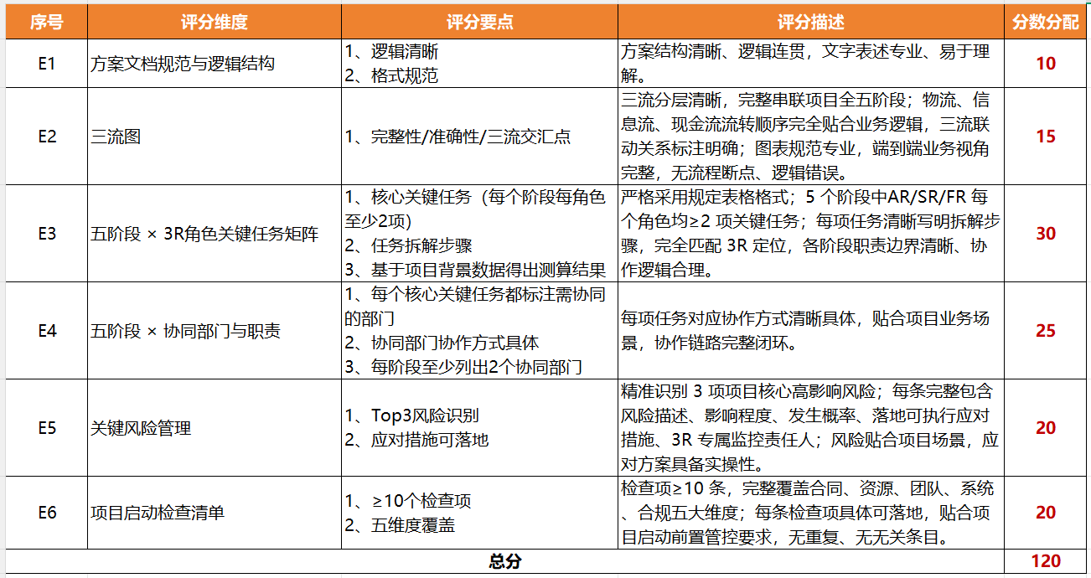
编号 | 项目背景 | 作品链接 | E1 | E2 | E3 | E4 | E5 | E6 | 汇总分
1 | 《小米海外仓储服务项目》 | MTT大作业_脱敏版\1_小米海外仓储服务项目_项目管理任务书.docx |  |  |  |  |  |  | 0
2 | 《小米海外仓储服务项目》 | MTT大作业_脱敏版\2_小米海外仓储服务项目_项目管理任务书.docx |  |  |  |  |  |  | 0
3 | 《小米海外仓储服务项目》 | MTT大作业_脱敏版\3_小米海外仓储服务项目_项目管理任务书.docx |  |  |  |  |  |  | 0
4 | 《小米海外仓储服务项目》 | MTT大作业_脱敏版\4_小米海外仓储服务项目_项目管理任务书.docx |  |  |  |  |  |  | 0
5 | 《小米海外仓储服务项目》 | MTT大作业_脱敏版\5_小米海外仓储服务项目_项目管理任务书.docx |  |  |  |  |  |  | 0
6 | 《小米海外仓储服务项目》 | MTT大作业_脱敏版\6_小米海外仓储服务项目_项目管理任务书.docx |  |  |  |  |  |  | 0
7 | 《小米海外仓储服务项目》 | MTT大作业_脱敏版\7_小米海外仓储服务项目_项目管理任务书.docx |  |  |  |  |  |  | 0
8 | 《小米海外仓储服务项目》 | MTT大作业_脱敏版\8_小米海外仓储服务项目_项目管理任务书.docx |  |  |  |  |  |  | 0
9 | 《小米海外仓储服务项目》 | MTT大作业_脱敏版\9_小米海外仓储服务项目_项目管理任务书.docx |  |  |  |  |  |  | 0
10 | 《小米海外仓储服务项目》 | MTT大作业_脱敏版\10_小米海外仓储服务项目_项目管理任务书.docx |  |  |  |  |  |  | 0
11 | 《小米海外次月回购服务项目》 | MTT大作业_脱敏版\11_小米海外次月回购服务项目_项目管理任务书.docx |  |  |  |  |  |  | 0
12 | 《小米海外次月回购服务项目》 | MTT大作业_脱敏版\12_小米海外次月回购服务项目_项目管理任务书.docx |  |  |  |  |  |  | 0
13 | 《小米海外次月回购服务项目》 | MTT大作业_脱敏版\13_小米海外次月回购服务项目_项目管理任务书.docx |  |  |  |  |  |  | 0
14 | 《小米海外次月回购服务项目》 | MTT大作业_脱敏版\14_小米海外次月回购服务项目_项目管理任务书.docx |  |  |  |  |  |  | 0
15 | 《小米海外次月回购服务项目》 | MTT大作业_脱敏版\15_小米海外次月回购服务项目_项目管理任务书.docx |  |  |  |  |  |  | 0
16 | 《小米海外次月回购服务项目》 | MTT大作业_脱敏版\16_小米海外次月回购服务项目_项目管理任务书.docx |  |  |  |  |  |  | 0
17 | 《小米海外次月回购服务项目》 | MTT大作业_脱敏版\17_小米海外次月回购服务项目_项目管理任务书.docx |  |  |  |  |  |  | 0
18 | 《小米海外次月回购服务项目》 | MTT大作业_脱敏版\18_小米海外次月回购服务项目_项目管理任务书.docx |  |  |  |  |  |  | 0
19 | 《小米海外次月回购服务项目》 | MTT大作业_脱敏版\19_小米海外次月回购服务项目_项目管理任务书.docx |  |  |  |  |  |  | 0
20 | 《联想海外服务项目》 | MTT大作业_脱敏版\20_联想海外服务项目_项目管理任务书.docx |  |  |  |  |  |  | 0
21 | 《联想海外服务项目》 | MTT大作业_脱敏版\21_联想海外服务项目_项目管理任务书.docx |  |  |  |  |  |  | 0
22 | 《联想海外服务项目》 | MTT大作业_脱敏版\22_联想海外服务项目_项目管理任务书.docx |  |  |  |  |  |  | 0
23 | 《联想海外服务项目》 | MTT大作业_脱敏版\23_联想海外服务项目_项目管理任务书.docx |  |  |  |  |  |  | 0
24 | 《联想海外服务项目》 | MTT大作业_脱敏版\24_联想海外服务项目_项目管理任务书.docx |  |  |  |  |  |  | 0
25 | 《联想海外服务项目》 | MTT大作业_脱敏版\25_联想海外服务项目_项目管理任务书.docx |  |  |  |  |  |  | 0
26 | 《小牛欧洲售后项目》 | MTT大作业_脱敏版\26_小牛欧洲售后项目_项目管理任务书.docx |  |  |  |  |  |  | 0
27 | 《小牛欧洲售后项目》 | MTT大作业_脱敏版\27_小牛欧洲售后项目_项目管理任务书.docx |  |  |  |  |  |  | 0
 |  | MTT大作业_脱敏版\27_小牛欧洲售后项目_附件_报价与毛利测算.xlsx
28 | 《小牛欧洲售后项目》 | MTT大作业_脱敏版\28_小牛欧洲售后项目_项目管理任务书.docx |  |  |  |  |  |  | 0
29 | 《小牛欧洲售后项目》 | MTT大作业_脱敏版\29_小牛欧洲售后项目_项目管理任务书.docx |  |  |  |  |  |  | 0
30 | 《小牛欧洲售后项目》 | MTT大作业_脱敏版\30_小牛欧洲售后项目_项目管理任务书.docx |  |  |  |  |  |  | 0

